Figur 1
Förändring i utgifter för egen FoU efter län, 2019-2021. Mnkr, fasta priser i 2021 års prisnivå.
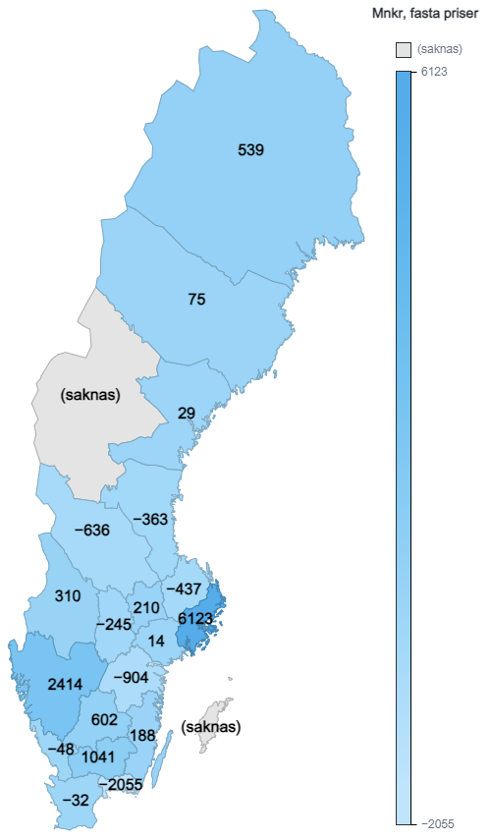
 | 2019 | 2021 | Förändring
Stockholms län | 56,252 | 62,375 | 6,123
Uppsala län | 9,472 | 9,035 | -437
Södermanlands län | 378 | 391 | 14
Östergötlands län | 14,638 | 13,735 | -904
Örebro län | 2,368 | 2,122 | -245
Västmanlands län | 2,716 | 2,926 | 210
Jönköpings län | 2,510 | 3,112 | 602
Kronobergs län | 1,351 | 2,392 | 1,041
Kalmar län | 467 | 656 | 188
Gotlands län | .. | 126 | ..
Blekinge län | 4,103 | 2,048 | -2,055
Skåne län | 20,541 | 20,509 | -32
Hallands län | 744 | 696 | -48
Västra Götalands län | 51,534 | 53,947 | 2,414
Värmlands län | 1,212 | 1,521 | 310
Dalarnas län | 1,577 | 941 | -636
Gävleborgs län | 1,708 | 1,345 | -363
Västernorrlands län | 880 | 909 | 29
Jämtlands län | .. | 297 | ..
Västerbottens län | 4,246 | 4,320 | 75
Norrbottens län | 2,248 | 2,786 | 539

Figur 2
Ufgifter för egen FoU efter landsdel respektive storstadslänen, 2007-2021. Mnkr, fasta priser i 2021 års prisnivå.

 | 2007 | 2009 | 2011 | 2013 | 2015 | 2017 | 2019 | 2021
Storstadslänen (Stockholm, Västra Götaland och Skåne) | 99,837 | 96,566 | 101,457 | 104,821 | 111,396 | 126,591 | 128,326 | 136,831
Norrland | 7,839 | 8,196 | 7,556 | 8,428 | 8,926 | 7,980 | 9,082 | 9,657
Svealand (exkl. Stockholm) | 16,834 | 16,647 | 16,485 | 17,439 | 17,978 | 18,045 | 17,723 | 16,938
Götaland (exkl. Västra Götaland och Skåne) | 15,100 | 18,404 | 17,773 | 16,696 | 17,972 | 18,173 | 23,814 | 22,764
* Uppgifter om utgifter för egen FoU under 2017 och 2019 finns inte publicerade för Gotland och Jämtland, därmed inte inte länen i figuren för dessa år.

Figur 3
Totala utgifter för egen FoU som andel av BRP samt per tusental invårande efter län, 2021. Mnkr och procent.

 | Utgifter för egen FoU | FoU-utgifter som andel av BRP | FoU per tusental invånare
Stockholms län | 62,375 | 3.4% | 24.9
Uppsala län | 9,035 | 4.8% | 22.9
Södermanlands län | 391 | 0.3% | 1.3
Östergötlands län | 13,735 | 6.2% | 28.6
Örebro län | 2,122 | 1.6% | 6.9
Västmanlands län | 2,926 | 2.6% | 10.5
Jönköpings län | 3,112 | 1.8% | 8.5
Kronobergs län | 2,392 | 2.5% | 11.8
Kalmar län | 656 | 0.7% | 2.7
Gotlands län | 126 | 0.6% | 2.1
Blekinge län | 2,048 | 2.9% | 11.5
Skåne län | 20,509 | 3.2% | 14.4
Hallands län | 696 | 0.5% | 2.0
Västra Götalands län | 53,947 | 6.0% | 30.6
Värmlands län | 1,521 | 1.3% | 5.4
Dalarnas län | 941 | 0.8% | 3.3
Gävleborgs län | 1,345 | 1.1% | 4.7
Västernorrlands län | 909 | 0.8% | 3.7
Jämtlands län | 297 | 0.5% | 2.2
Västerbottens län | 4,320 | 3.5% | 15.7
Norrbottens län | 2,786 | 1.8% | 11.2

Figur 4
Totala utgifter för egen FoU efter utförande sektor, 2021. Mnkr och procent.

 | Utgifter för egen FoU |  |  | Andel av totala FoU-utgifter
 | Företagssektorn | Offentliga sektorn | UoH-sektorn | Företagssektorn | Offentliga sektorn | UoH-sektorn
Jönköpings län | 2,723 | 65 | 324 | 88% | 2% | 10%
Västmanlands län | 2,537 | 68 | 321 | 87% | 2% | 11%
Kronobergs län | 2,087 | 41 | 264 | 87% | 2% | 11%
Blekinge län | 1,784 | 93 | 171 | 87% | 5% | 8%
Västra Götalands län | 45,122 | 1,522 | 7,303 | 84% | 3% | 14%
Gävleborgs län | 1,099 | 62 | 184 | 82% | 5% | 14%
Östergötlands län | 10,593 | 973 | 2,169 | 77% | 7% | 16%
Dalarnas län | 704 | 65 | 172 | 75% | 7% | 18%
Stockholms län | 45,843 | 2,443 | 14,089 | 73% | 4% | 23%
Värmlands län | 1,047 | 22 | 452 | 69% | 1% | 30%
Södermanlands län | 259 | 51 | 81 | 66% | 13% | 21%
Västernorrlands län | 594 | 36 | 279 | 65% | 4% | 31%
Skåne län | 12,714 | 952 | 6,843 | 62% | 5% | 33%
Norrbottens län | 1,670 | 119 | 997 | 60% | 4% | 36%
Örebro län | 1,225 | 325 | 572 | 58% | 15% | 27%
Hallands län | 314 | 80 | 302 | 45% | 11% | 43%
Kalmar län | 286 | 32 | 338 | 44% | 5% | 52%
Jämtlands län | 121 | 25 | 151 | 41% | 8% | 51%
Uppsala län | 3,594 | 476 | 4,965 | 40% | 5% | 55%
Västerbottens län | 908 | 539 | 2,873 | 21% | 12% | 67%
Gotlands län | 4 | 9 | 113 | 3% | 7% | 90%

